かんじ
 | 日本語 ー かんじ
画 | 漢字 | ことば | いみ
 | 一 | いち | Número uno
 | 二 | に | Número dos
 | 三 | さん | Número tres
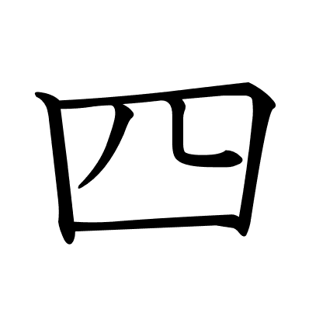 | 四 | し・よん | Número cuatro
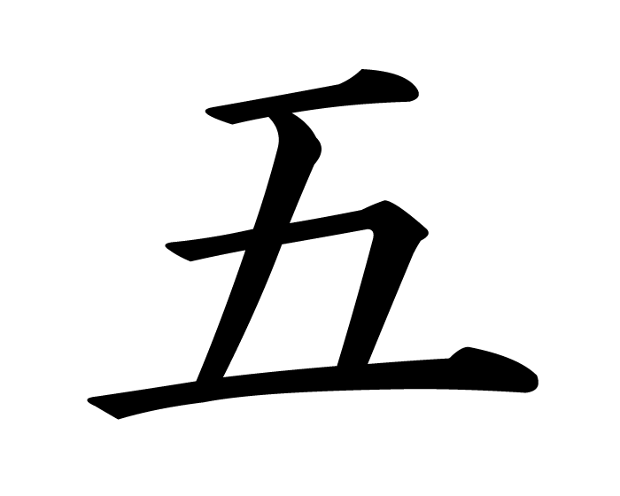 | 五 | ご | Número cinco
 | 六 | ろく | Número seis
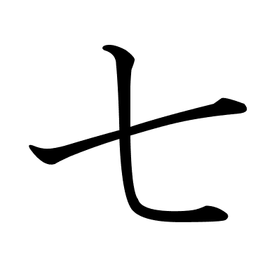 | 七 | しち・なな | Número siete
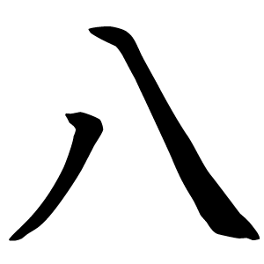 | 八 | はち | Número ocho
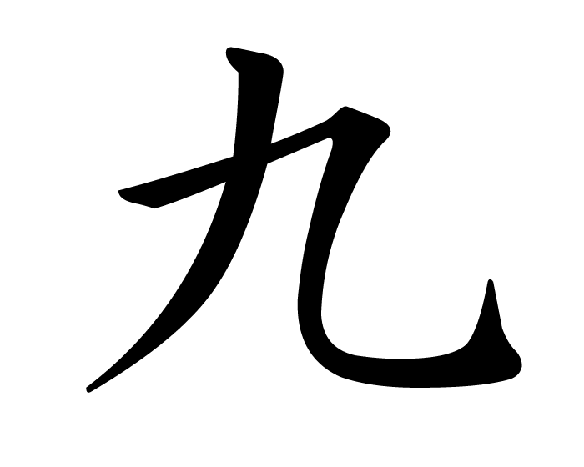 | 九 | く・きゅう | Número nueve
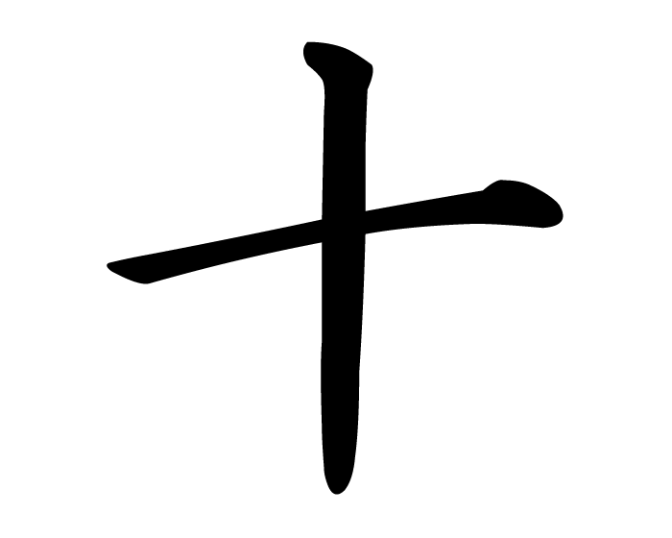 | 十 | じゅう | Número diez
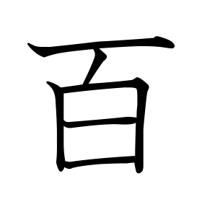 | 百 | ひゃく | Número cien
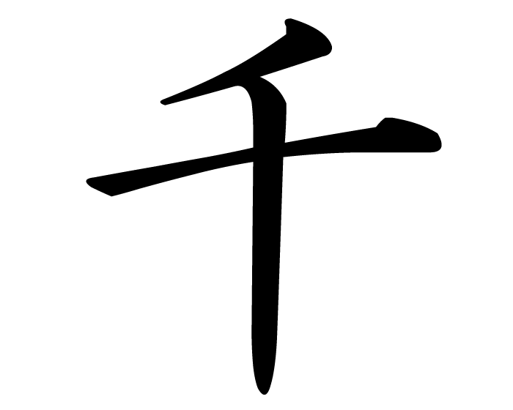 | 千 | せん | Número mil
 | 万 | まん | Número diez mil
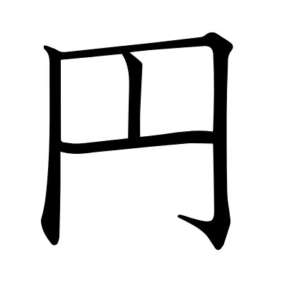 | 円 | えん / おく | Yen / Número cien millones
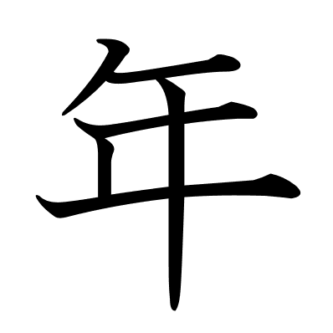 | 年 | ねん | Año
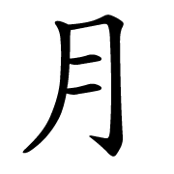 | 月 | つき | Luna / Mes
 | 日 | ひ / にち | Sol / Día
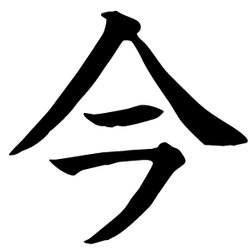 | 今 | いま | Ahora
 | 火 | ひ | Fuego
 | 水 | すい | Agua
 | 木 | き | Árbol
 | 金 | きん | Oro
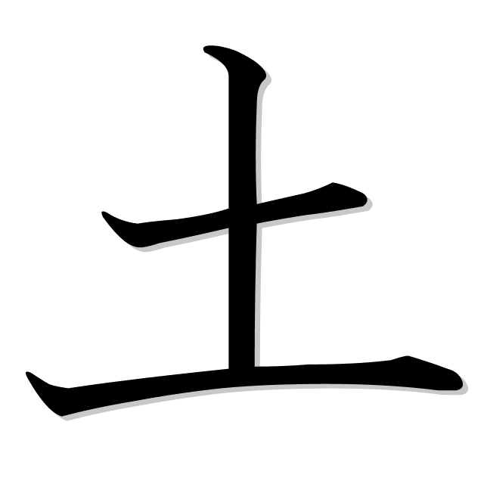 | 土 | つち | Tierra
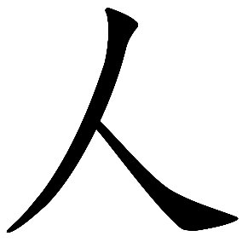 | 人 | ひと | Persona
 | 子 | こ | Niño
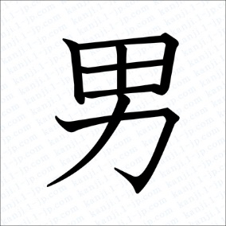 | 男 | おとこ | Hombre
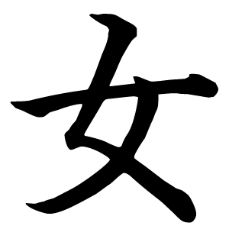 | 女 | おんな | Mujer
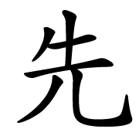 | 先 | せん | Anterior
 | 生 | せい / うまれる | Nacer
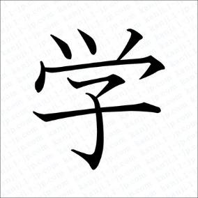 | 学 | がく | Estudio
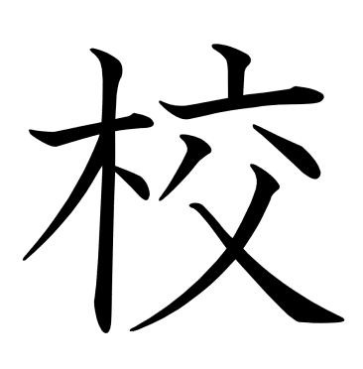 | 校 | こう | Escuela
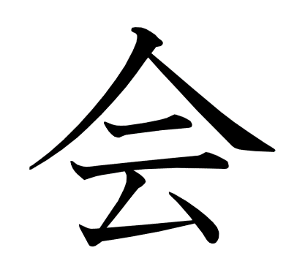 | 会 | かい | Empresa
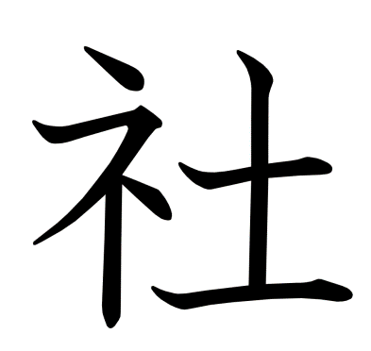 | 社 | しゃ | Empleado (de empresa)
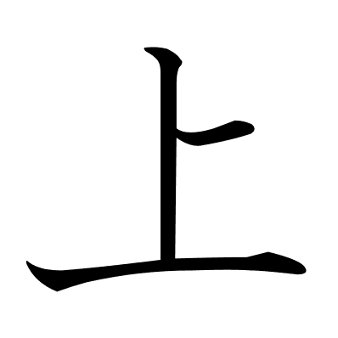 | 上 | うえ | Arriba
 | 中 | なか | Adentro, Dentro, Medio
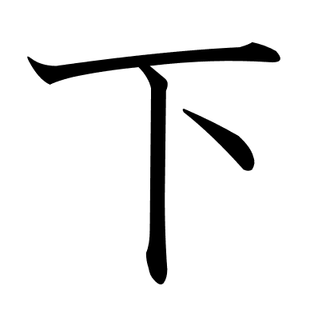 | 下 | した | Abajo
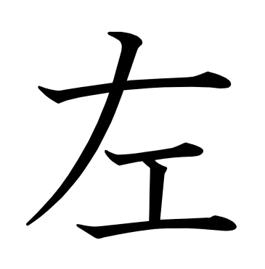 | 左 | ひだり | Izquierda
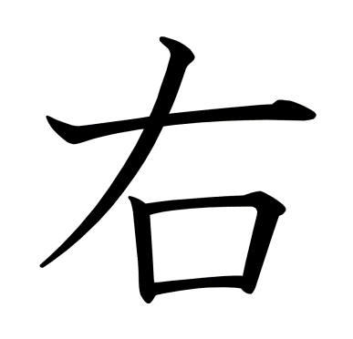 | 右 | みぎ | Derecha
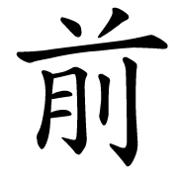 | 前 | まえ | Antes
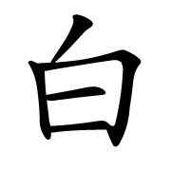 | 白 | しろ | Blanco
 | 大 | おおきい | Grande
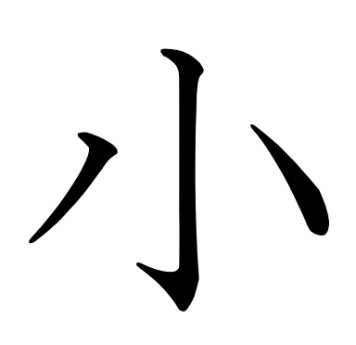 | 小 | ちいさい | Pequeño
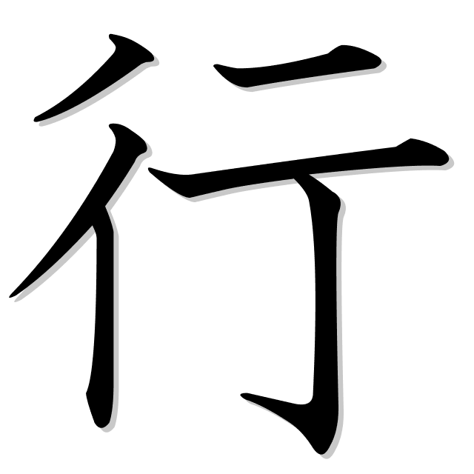 | 行 | いく | Ir
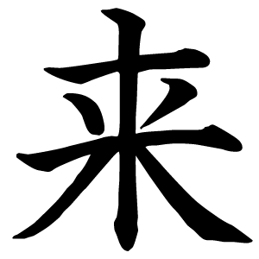 | 来 | くる / らい | Venir
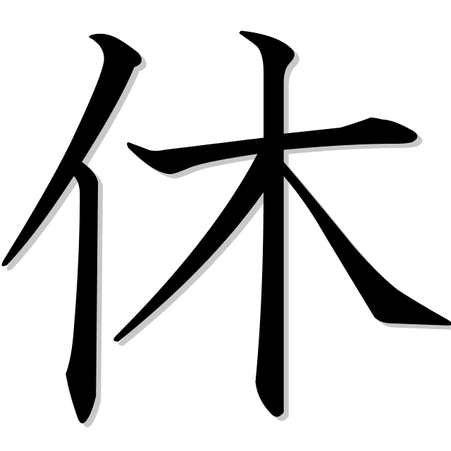 | 休 | やすみ | Descanso
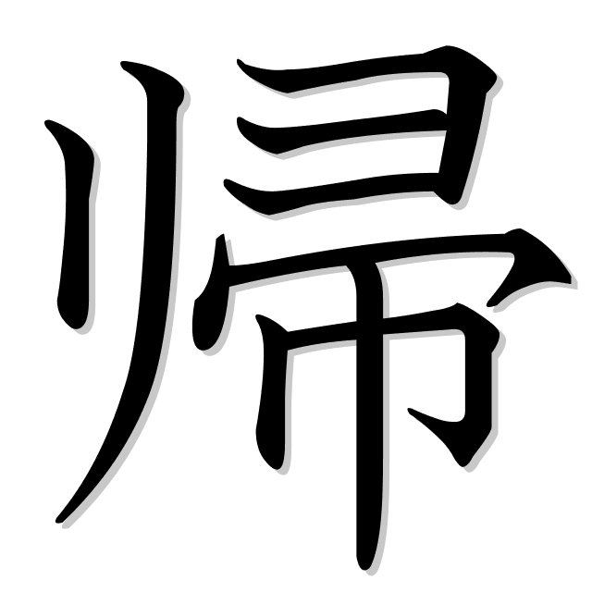 | 帰 | き | Volver
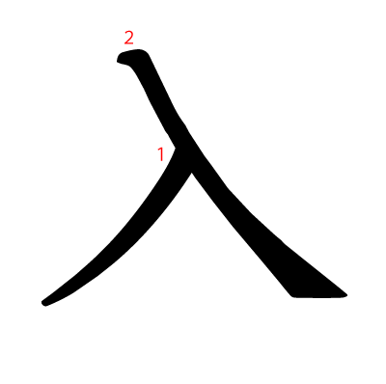 | 入 | はいる | Entrar
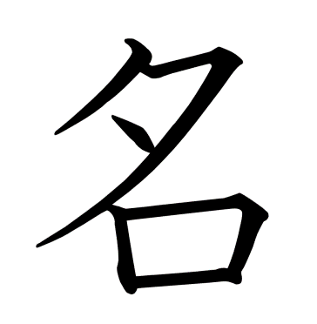 | 名 | な | Nombre
 | 川 | かわ | Río
 | 山 | やま | Montaña
 | 何 | なに | Qué
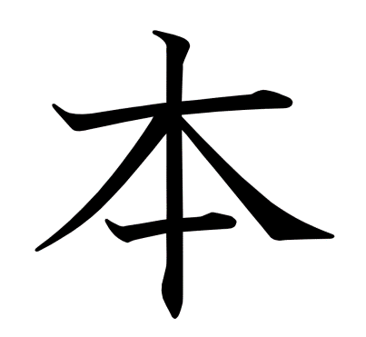 | 本 | ほん | Libro / Base, Fundamento
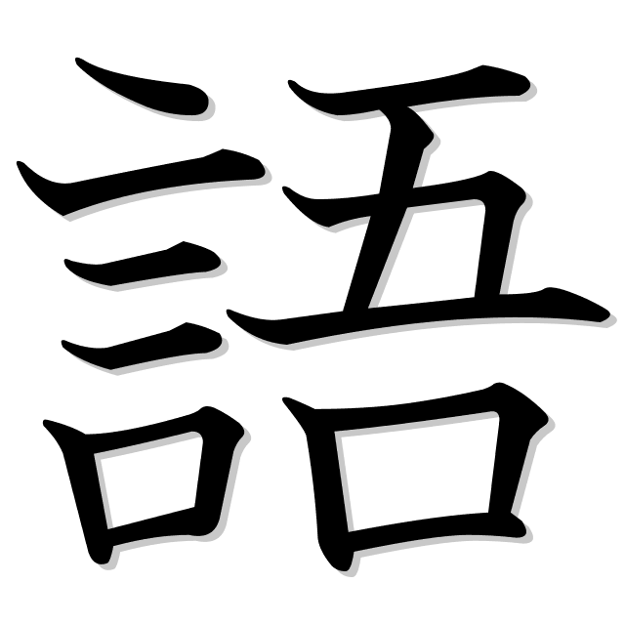 | 語 | ご | Idioma
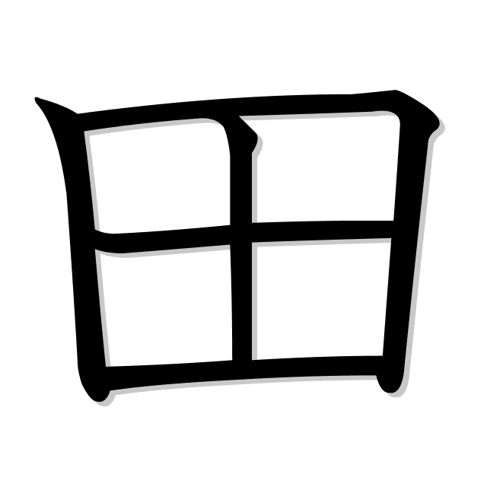 | 田 | た | Patizal de arroz
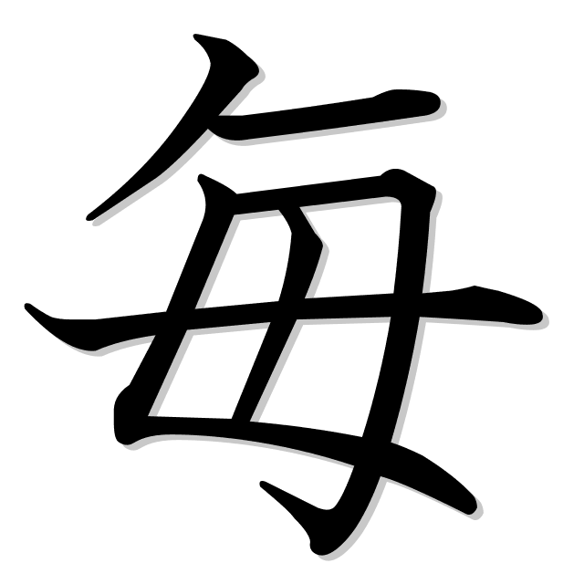 | 毎 | まい | Todos (gralmente con eventos del día)
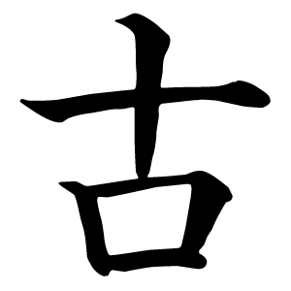 | 古 | ふる | Viejo / Antiguo
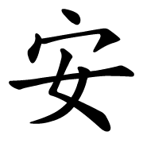 | 安 | やす | Barato
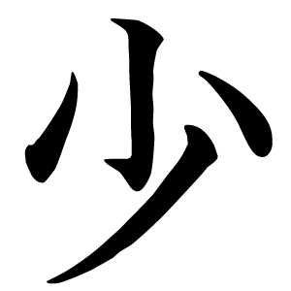 | 少 | すこ | Poco
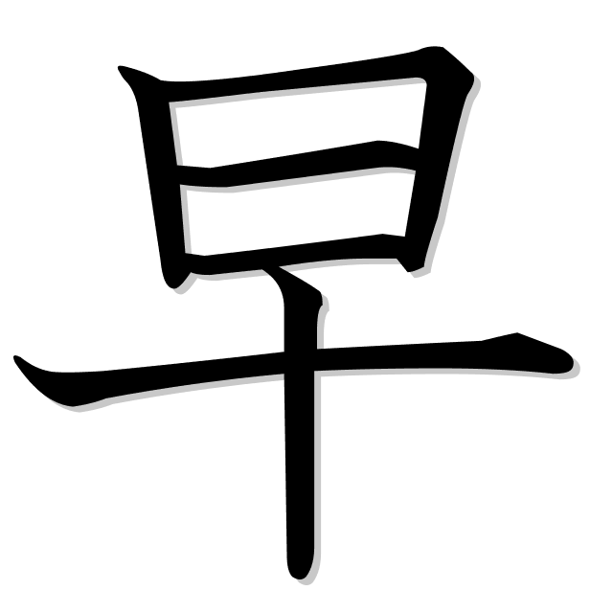 | 早 | はや | Rápido
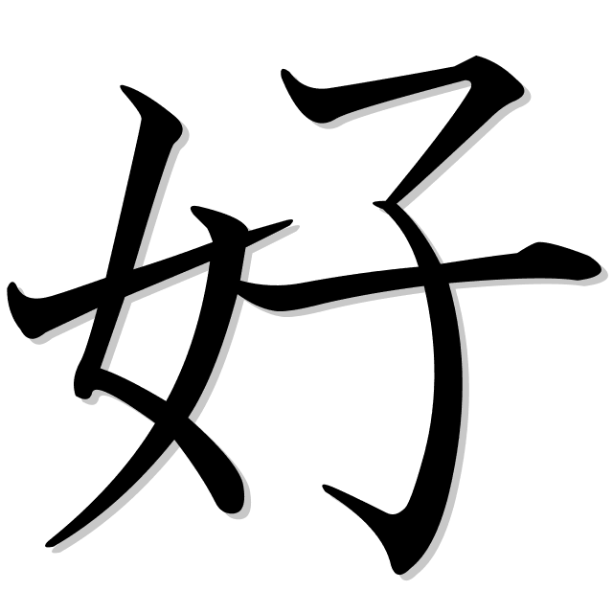 | 好 | す | "(Me/te/le/...) gusta"
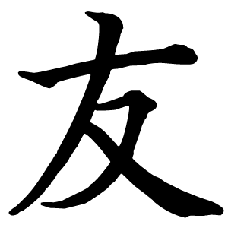 | 友 | とも | Amigo
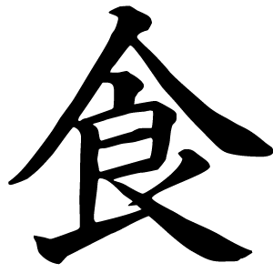 | 食 | た | Comer
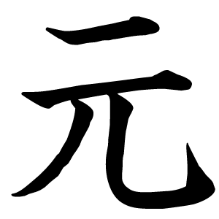 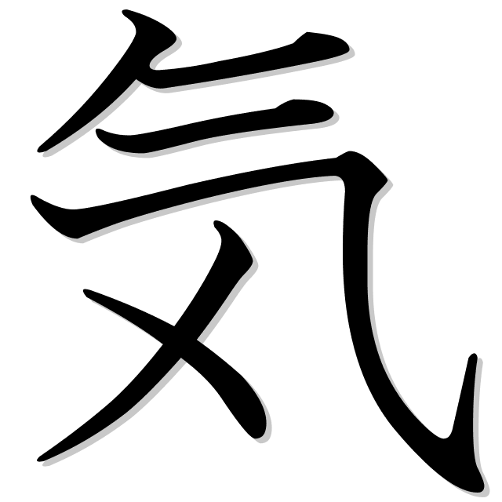 | 元気 | げんき | Saludable
 | 花 | はな | Flor
 | 車 | くるま | Auto
 | 読 | よ | Leer
 | 前 | まえ | Antes
 | 新 | あたら | Nuevo
 | 買 | か | Comprar
 | 見 | み | Ver / Mirar
 | 天気 | てんき | Clima
 | 出 | だ | Sacar
 | 時間 | じかん | Tiempo / Contador de horas
 | 週間 | しゅうかん | Contador de semanas
 | 電話 | でんわ | Teléfono
 | 電車 | でんしゃ | Tren eléctrico
 | 雨 | あめ | Lluvia
 | 夏 | なつ | Verano
 | 楽 | たのしい | Divertido / Entretenido
 | 海 | うみ | Mar / Océano
 | 有名 | ゆうめい | Famoso
 | 冬 | ふゆ | Invierno
 | 去年 | きょねん | El año pasado
 | 多 | おおい | Muchos
 | 高 | たかい | Alto / Caro
 | 近 | ちかい | Cercano
 | 魚 | さかな | Pez
 | 外国 | がいこく | Extranjero
 | 駅 | えき | Estación (de tren)
 | 歩 | あるく | Caminar
 | 新 | あたらし | Nuevo
 | 赤 | あかい | Rojo
 | 広 | ひろい | Amplio
 | 朝 | あさ | Mañana / Madrugada
 | 飲 | のむ | Beber
 | 午後 | ごご | Tarde / P.M.
 | 学校 | がっこう | Escuela
 | 遠 | とおい | Lejano

